3-2025
visuel | millésime | pays | description | prix de vente | nombre souhaité (3 maxi par pièce) | total
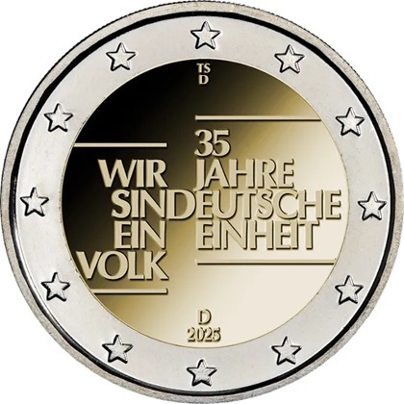 | 2025 | Allemagne | 35 ans d’unité allemande. Le jour de l’Unité allemande est la fête nationale allemande. Elle est célébrée depuis 1990 au 3 octobre, jour anniversaire de la réunification du pays. Cette année Emmanuel Macron a participé aux cérémonies à Sarrebrucken (Sarre), 5 ateliers différents (A, D, F, G, J), les 5 pièces | 13.44 € |  | - €

 |  |  | 35 ans d’unité allemande atelier indifférent, une seule pièce | 2.80 € |  | - €

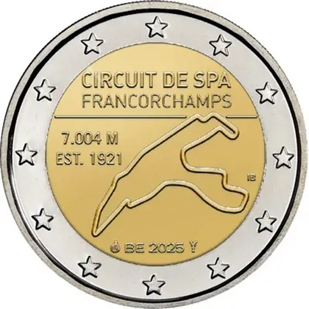 | 2025 | Belgique | 2 coincards SPA-Francorchamps, circuit automobile, les deux versions française et flamande | 20.00 € |  | - €

 |  |  | 1 coincard Spa-Francorchamps, une langue indifférente, aléatoire. | 10.48 € |  | - €

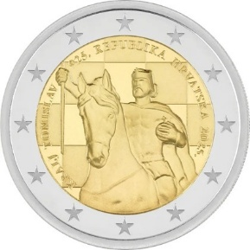 | 2025 | Croatie | 1100 ans du Royaume de Croatie et le couronnement du roi Tomislav. Cette statue a été érigée à Zagreb en 1947, devant la gare centrale | 3.30 € |  | - €

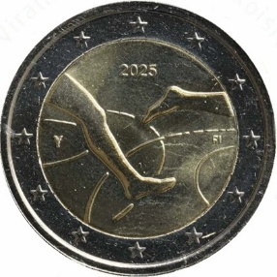 | 2025 | Finlande | 100 ans des jeux d'athlétisme Finlande-Suède | 8.38 € |  | - €

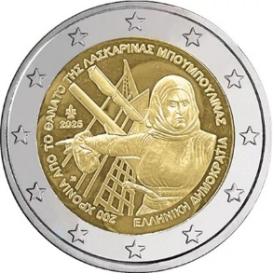 | 2025 | Grèce | 200e anniversaire de la mort de Laskarina Bouboulina, héroïne et amirale grecque de la guerre d'indépendance | 3.30 € |  | - €

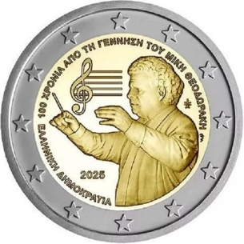 | 2025 | Grèce | 100e anniversaire de la naissance de Mikis Theodorakis. Compositeur connu pour ses chansons et ses musiques de film | 3.30 € |  | - €

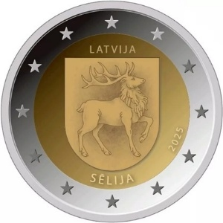 | 2025 | Lettonie | La région de Sélija située dans la partie orientale de la Sémigalie | 2.87 € |  | - €

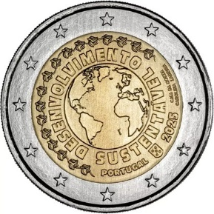 | 2025 | Portugal | Développement durable | 2.87 € |  | - €

envoi conseillé en colissimo pour une meilleure protection | 2025 | Belgique | coffret BE, Spa-Francorchamps | 41.48 € |  | - €
 | 2025 | Finlande | coincard 100 ans des jeux d'athlétisme Finlande-Suède, version anglaise | 11.03 € |  | - €
 | 2025 | Finlande | coincard 100 ans des jeux d'athlétisme Finlande-Suède, version finlandaise | 11.03 € |  | - €
 |  |  |  | total: | 0 | - €
Je coche ci-contre (X): |  |  |  | port: |  | 3.70 €
deuxeuros.philapostel@laposte.net |  |  |  |  | A payer: | 3.70 €

prière de joindre un chèque à l'ordre de PHILAPOSTEL
à: | Martial Beckrich |  |  | Emballage et port en lettre suivie:
 | 70 rue de Nancy |  |  | . 3,70€ de 1 à 9 pièces et moins de 50€
 | 57915 Woustviller |  |  | . 5,50€ pour plus de 9 pièces et moins de 50€
 |  |  |  | . Port en recommandé R2 si plus de 50€ : 10,50€
Paiement possible en deux chèques |  |  |  | . Port en colissimo (si épaisseur > 3cm) : 17€

Prénom: |  |  | Nom:
Adresse:
Code postal: |  |  | Commune:
Adresse mail:
Téléphone:
Association Philapostel: |  |  |  | N° Adhérent :
A: |  |  | le : | Signature:

Si vous n’êtes pas adhérent, vous pouvez profiter de cette offre en ajoutant un second chèque de 10 euros, nous vous enverrons un bulletin à nous retourner pour pouvoir vous expédier les pièces. Merci.
Correspondance: souhaits particuliers, absence programmée…

